상품제안서
[CL-002] 쿨린 미니 캐리어(레디백) | 상품코드: F23057

 |  |  |  |  |  |  | 02-412-0044 | www.easy1.co.kr
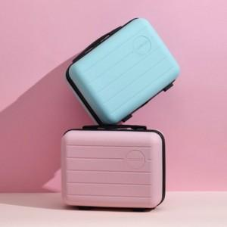

【상세/제작정보】 | ★에폭시 인쇄 및 부착 가능합니다.(별도문의)

【인쇄/포장옵션】 | 실크, 에폭시 / 포장불가능

【공급단가】 | 수량 | 50~ | 100~ | 500~ | 1,000~ | 2,000~
*VAT별도 | 단가 | 14,180원 | 13,940원 | 13,590원 | 13,350원 | 12,990원

【상품 URL】 | http://www.easy1.co.kr/src/goods_detail.php?gdno=23057

